Wizualizacja - od 601 do 1000 u
CZĘŚĆ IV - KALKULACJA KOSZTÓW
ZESTAW DLA PLACÓWKI
 | Nazwa | kategoria produktowa | Opis | Zdjęcie poglądowe | VAT | Jednostkowa cena [netto] | Jednostkowa cena [brutto] | Liczba produktów | Wartość [netto] | Wartość [brutto]
Dodatkowe wyposażenie dla już posiadanego sprzętu:
 | learn:bit Arcade | Mikrokontrolery | https://www.learnbit.pl/ | 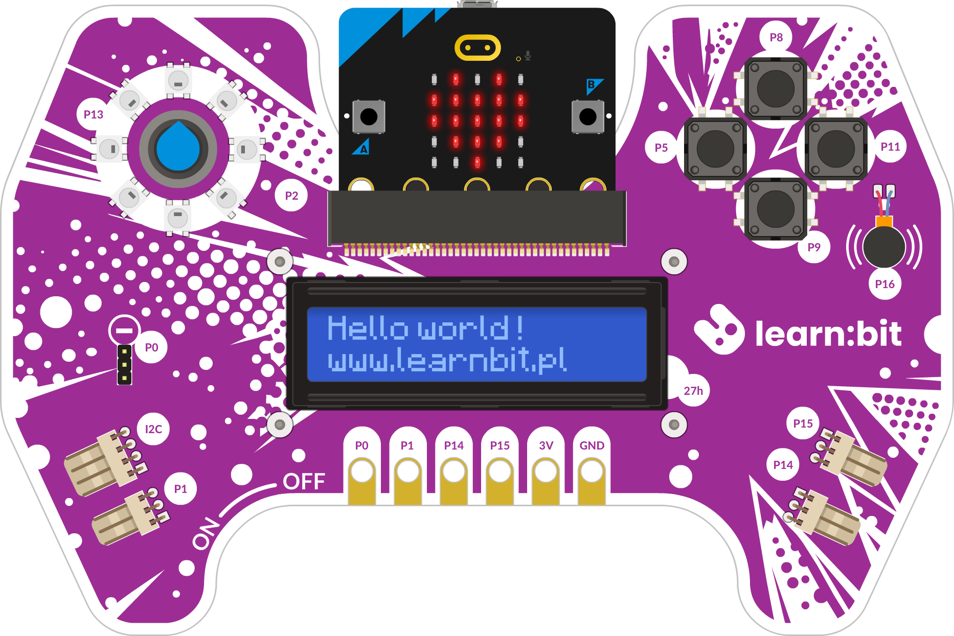 | 23% | 804.88 zł | 990.00 zł | 10 | 8,048.78 zł | 9,900.00 zł
 | mTalent VR KOORDYNACJA | Wirtualna i rozszerzona rzeczywistość |  | 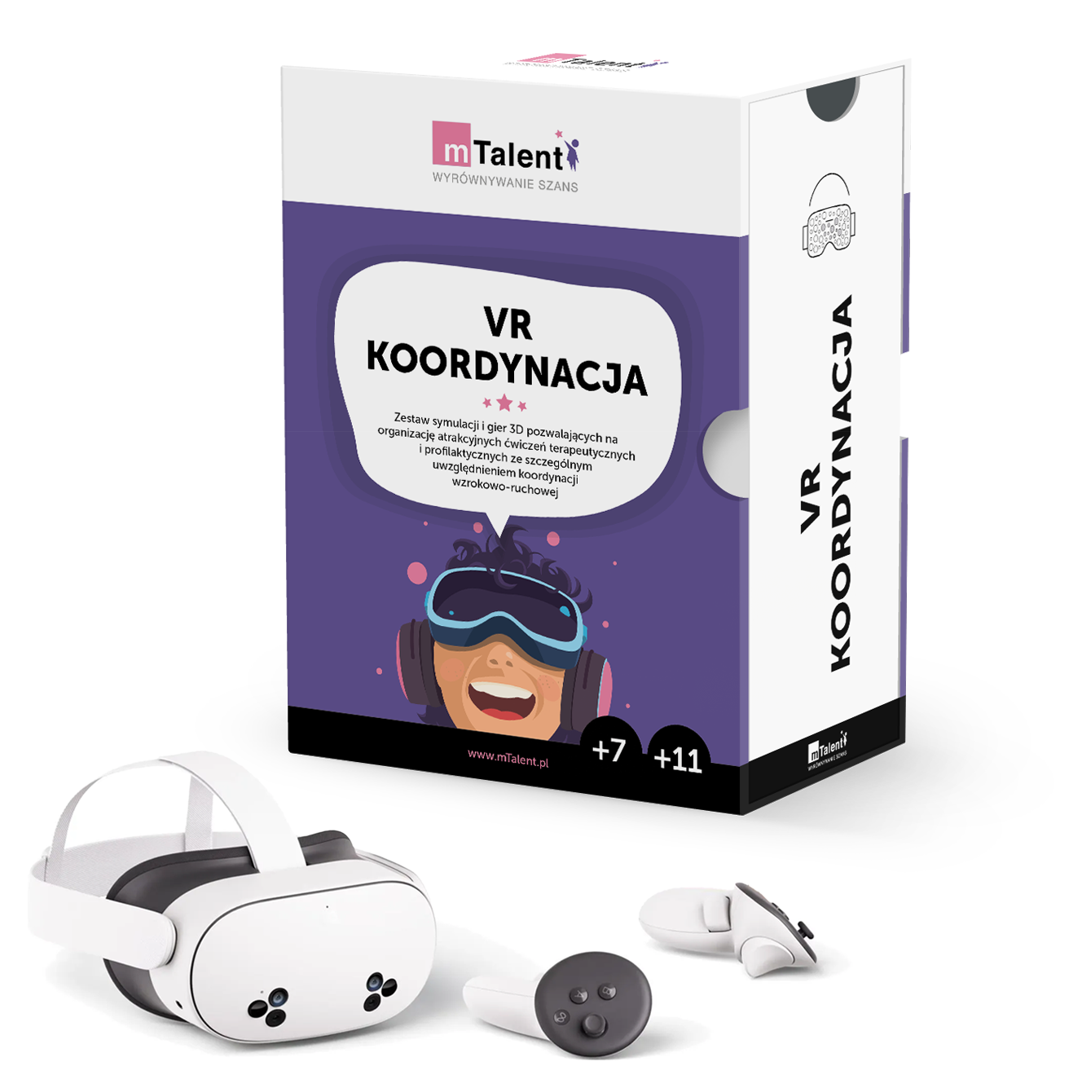 | 23% | 3,243.90 zł | 3,990.00 zł | 1 | 3,243.90 zł | 3,990.00 zł
 | eduLabVR Wirtualne Laboratoria Przyrodnicze (biologia, geografia, fizyka, chemia) zestaw z goglami | Wirtualna i rozszerzona rzeczywistość | https://www.edulabvr.pl/ | 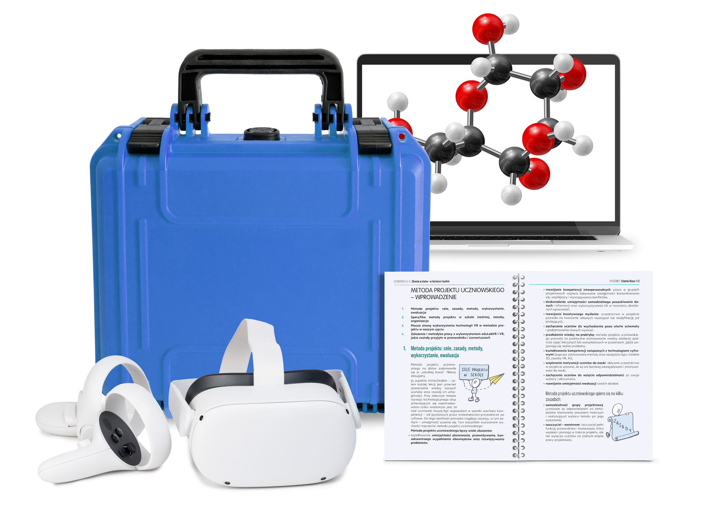 | 23% | 16,178.86 zł | 19,900.00 zł | 1 | 16,178.86 zł | 19,990.00 zł
Zakup sprzętu komputerowego i oprogramowania, które likwidują bariery ograniczające dostęp do treści nauczania oraz aktywność i uczestnictwo uczniów w zajęciach edukacyjnych, zajęciach rewalidacyjno-wychowawczych lub praktycznej nauce zawodu
 | mTalent Trening Umiejętności Społecznych (TUS) | wpisać nazwę sprzętu lub oprogramowania | https://www.mtalent.pl/trening-umiejetnosci-spolecznych/ | 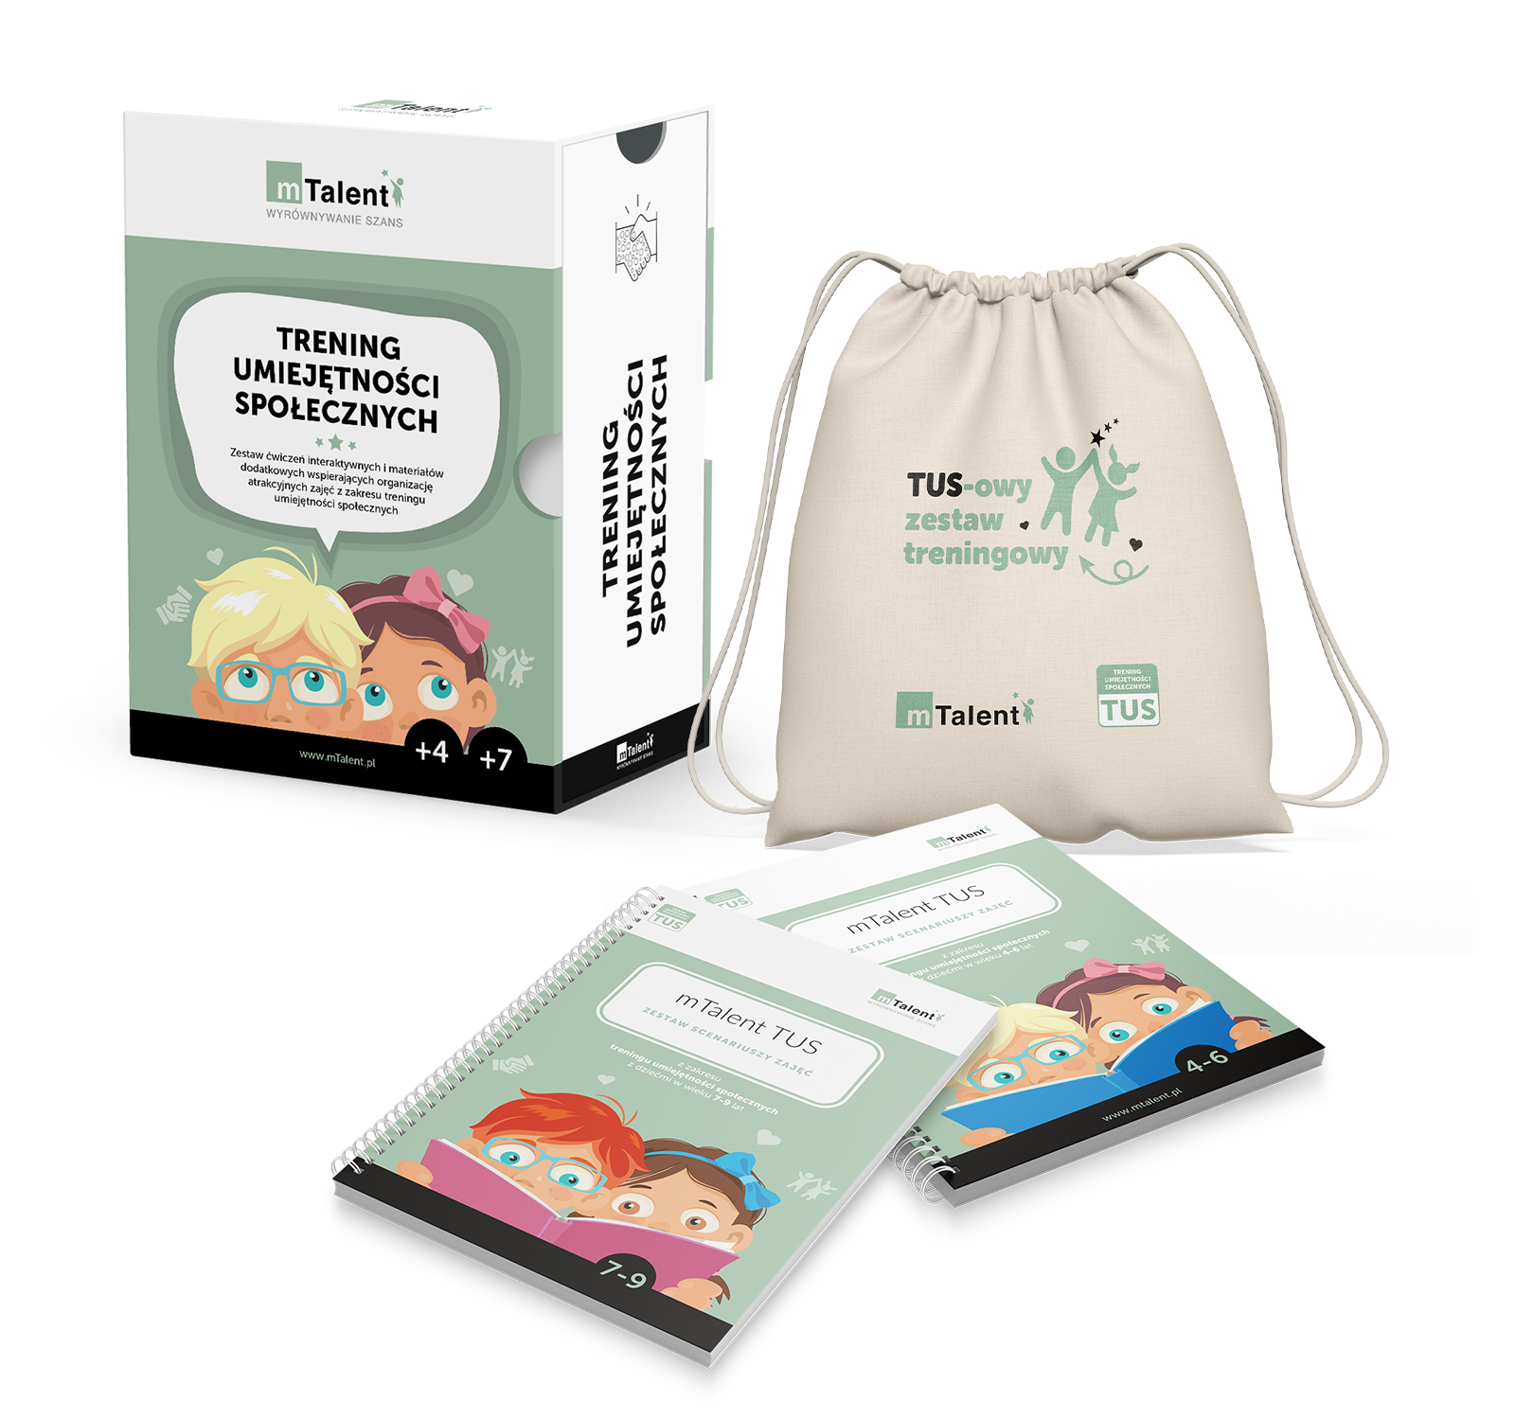 | 23% | 3,162.60 zł | 3,890.00 zł | 1 | 3,162.60 zł | 3,890.00 zł
 | mTalent Edukacja włączająca | wpisać nazwę sprzętu lub oprogramowania | https://www.mtalent.pl/edukacja-wlaczajaca/ | 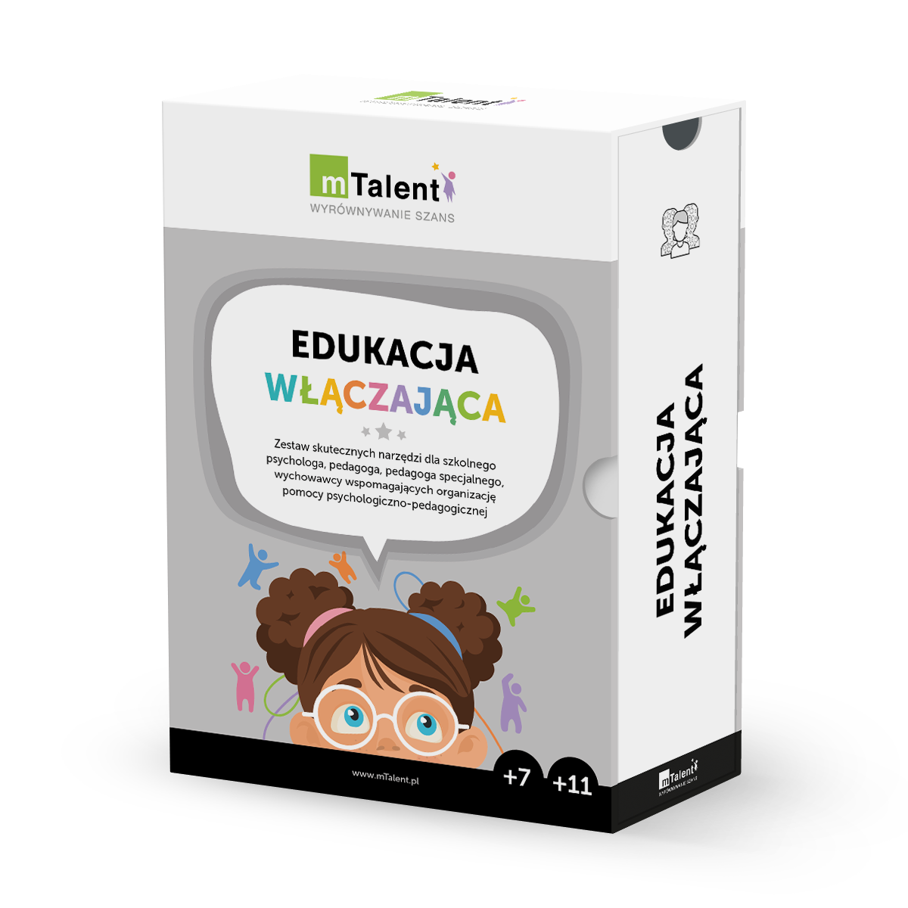 | 23% | 3,569.11 zł | 4,390.00 zł | 1 | 3,569.11 zł | 4,390.00 zł
 | mTalent DYSLEKSJA | wpisać nazwę sprzętu lub oprogramowania | https://www.mtalent.pl/dysleksja/ | 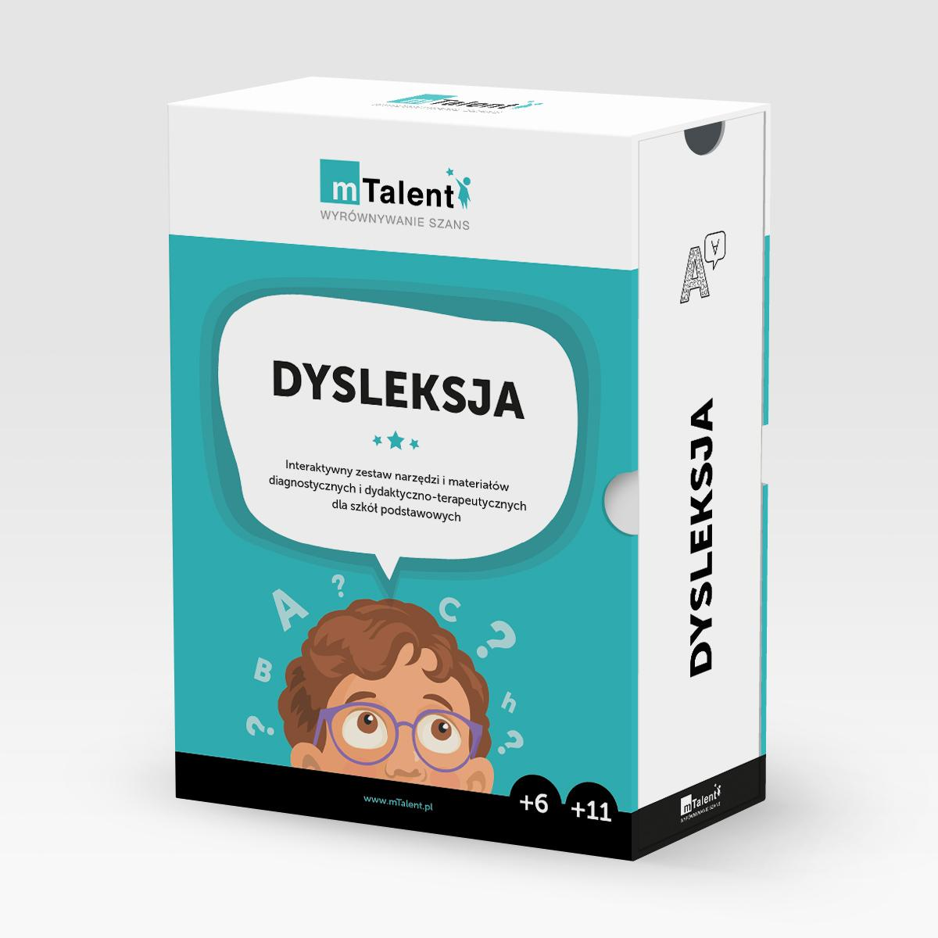 | 23% | 3,000.00 zł | 3,690.00 zł | 1 | 3,000.00 zł | 3,690.00 zł
 | mTalent DYSKALKULIA | wpisać nazwę sprzętu lub oprogramowania | https://www.mtalent.pl/matematyka-dyskalkulia/ | 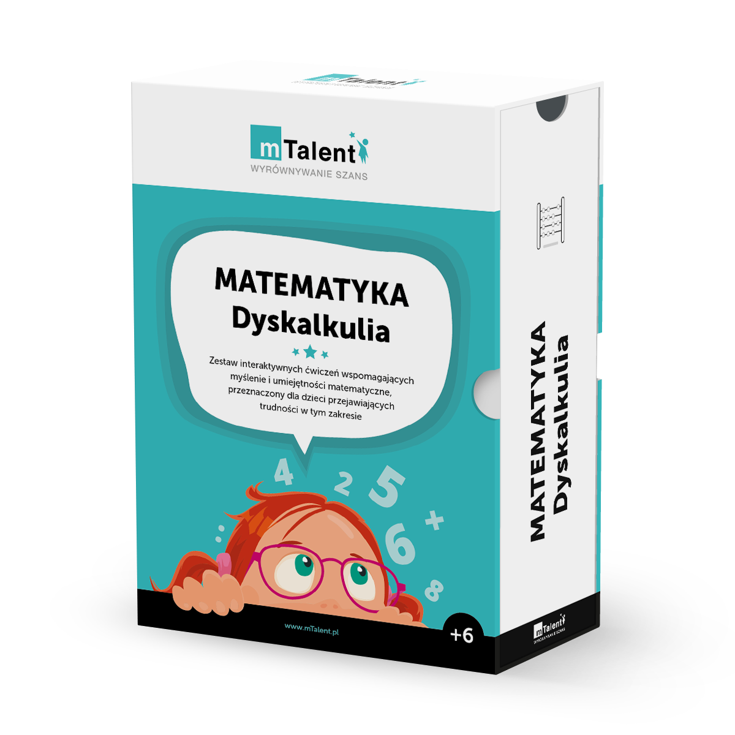 | 23% | 2,024.39 zł | 2,490.00 zł | 1 | 2,024.39 zł | 2,490.00 zł
 | mTalent Koncentracja i pamięć | wpisać nazwę sprzętu lub oprogramowania | https://www.mtalent.pl/koncentracja-i-pamiec/ |  | 23% | 2,024.39 zł | 2,490.00 zł | 1 | 2,024.39 zł | 2,490.00 zł
 | mTalent AUTYZM. Rozumieni i naśladowanie mowy + Mowa w kontekście społecznym cz.1 | wpisać nazwę sprzętu lub oprogramowania | https://www.mtalent.pl/autyzm-rozumienie-i-nasladowanie-mowy/ https://www.mtalent.pl/autyzm-mowa-w-kontekscie-spolecznym-cz-1/ | 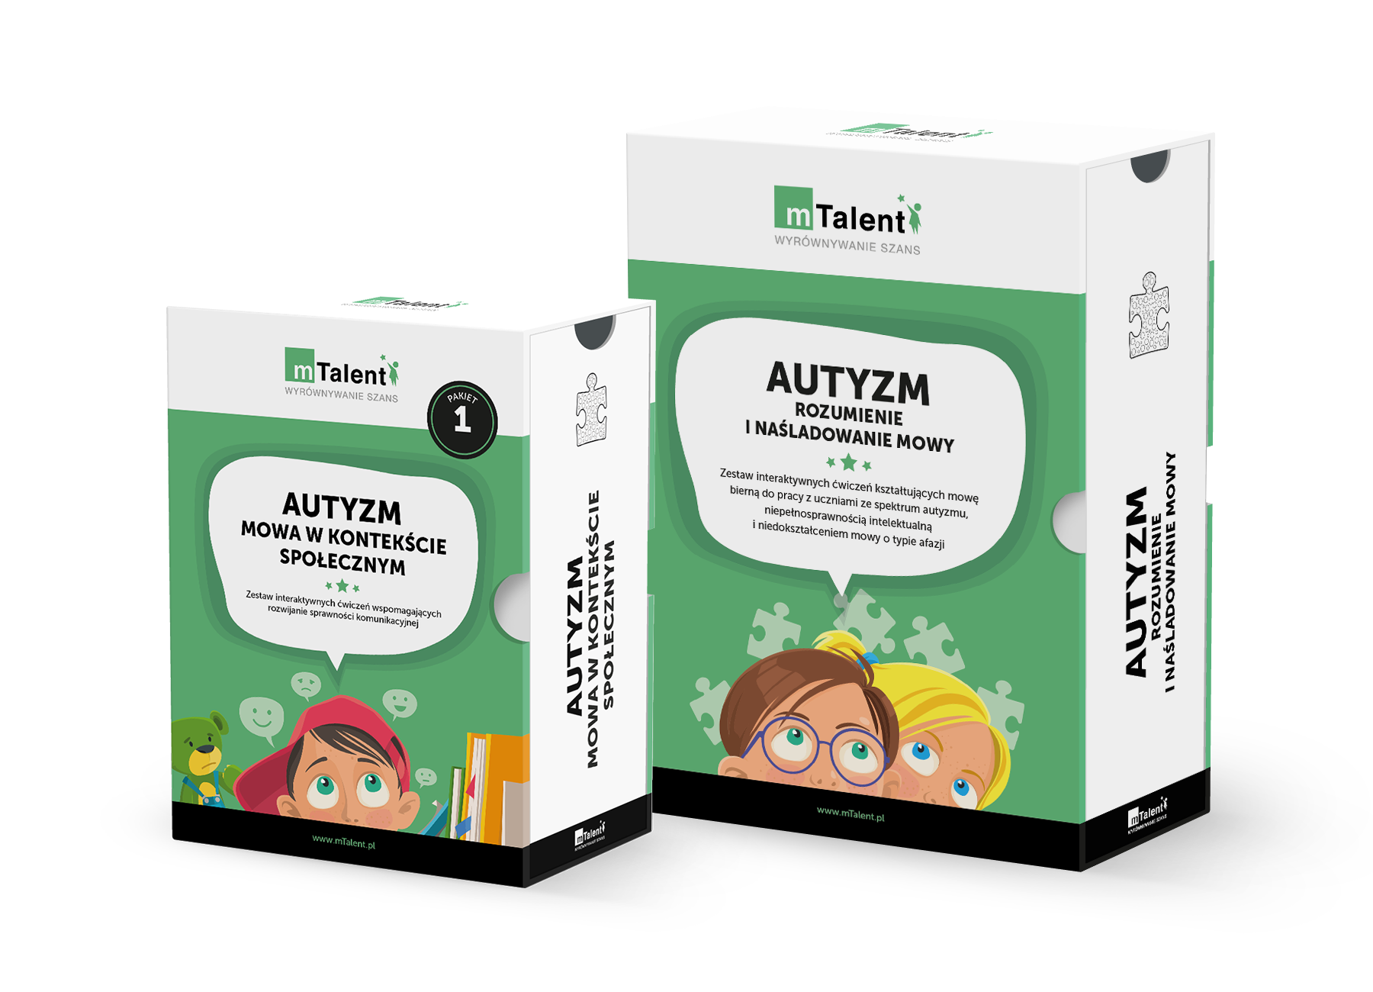 | 23% | 2,430.89 zł | 2,990.00 zł | 1 | 2,430.89 zł | 2,990.00 zł
 | mTalent AUTYZM. Mowa czynna od słowa do zdania + Mowa w kontekście społecznym cz.2 | wpisać nazwę sprzętu lub oprogramowania | https://www.mtalent.pl/autyzm-mowa-czynna-od-slowa-do-zdania/ https://www.mtalent.pl/autyzm-mowa-w-kontekscie-spolecznym-cz-2/ | 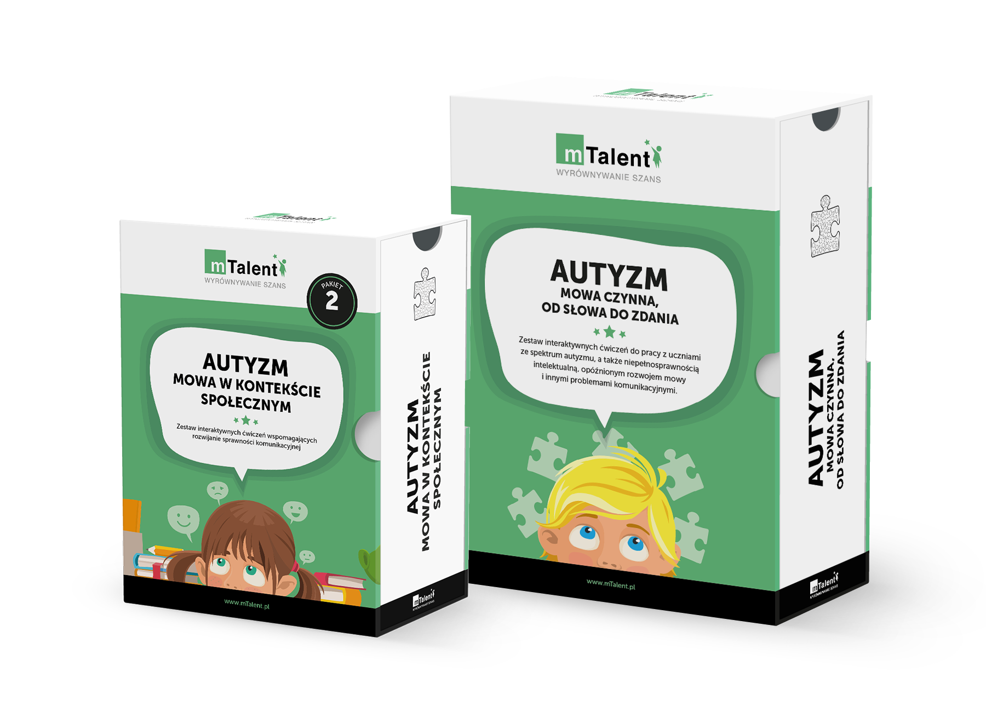 | 23% | 2,430.89 zł | 2,990.00 zł | 1 | 2,430.89 zł | 2,990.00 zł
 | mTalent ORM + Afazja | wpisać nazwę sprzętu lub oprogramowania | osobne pudełka do wizualizacji |  | 23% | 3,000.00 zł | 3,690.00 zł | 1 | 3,000.00 zł | 3,690.00 zł
 | mTalent AAC. Czytanie, rozumienie, komunikacja | wpisać nazwę sprzętu lub oprogramowania |  |  | 23% | 1,373.98 zł | 1,690.00 zł | 1 | 1,373.98 zł | 1,690.00 zł
 | mTalent Potrafię. NIEPEŁNOSPRAWNOŚĆ INTELEKTUALNA Pakiet Ekspert JA W RODZINIE I SZKOLE + JA I ŚWIAT (wiek 7+, 11+) | wpisać nazwę sprzętu lub oprogramowania | osobne pudełka do wizualizacji |  | 23% | 3,113.82 zł | 3,830.00 zł | 1 | 3,113.82 zł | 3,830.00 zł
Zakup:
 | MATEMATYKA Teoria i Praktyka kl. 4-8 Pakiet Ekspert NOWOŚĆ 2026 | cyfrowych materiałów edukacyjnych lub cyfrowych materiałów ćwiczeniowych | Matematyka Teoria i Praktyka Szkoła podstawowa (kl. 4-6) Matematyka Teoria i Praktyka Szkoła podstawowa (kl. 7-8) |  | 23% | 3,162.60 zł | 3,890.00 zł | 1 | 3,162.60 zł | 3,890.00 zł
 | mTalent ORTOGRAFIA | cyfrowych materiałów edukacyjnych lub cyfrowych materiałów ćwiczeniowych | https://www.mtalent.pl/ortografia/ |  | 23% | 902.44 zł | 1,110.00 zł | 1 | 902.44 zł | 1,110.00 zł
 | mTalent TERAPIA na co dzień | cyfrowych materiałów edukacyjnych lub cyfrowych materiałów ćwiczeniowych |  |  | 23% | 1,211.38 zł | 1,490.00 zł | 1 | 1,211.38 zł | 1,490.00 zł
 | mTalent Czytanie ze zrozumieniem | cyfrowych materiałów edukacyjnych lub cyfrowych materiałów ćwiczeniowych | https://www.mtalent.pl/czytanie-ze-zrozumieniem/ |  | 23% | 1,186.99 zł | 1,460.00 zł | 1 | 1,186.99 zł | 1,460.00 zł
 | mTalent Czytanie LITERY | cyfrowych materiałów edukacyjnych lub cyfrowych materiałów ćwiczeniowych | https://www.mtalent.pl/czytanie-litery/ |  | 23% | 723.58 zł | 890.00 zł | 1 | 723.58 zł | 890.00 zł
 | Laboratorium przyszłości. PAKIET 3 programów | cyfrowych materiałów edukacyjnych lub cyfrowych materiałów ćwiczeniowych |  |  | 23% | 3,243.90 zł | 3,990.00 zł | 1 | 3,243.90 zł | 3,990.00 zł
 | EdTool - Szkoła Pakiet rozszerzony (licencja 24 m-ce) licencja szkolna (20 nauczycieli + 400 uczniów) na 24 miesiące | oprogramowania wykorzystującego elementy sztucznej inteligencji | https://www.edtool.com/pl/ | 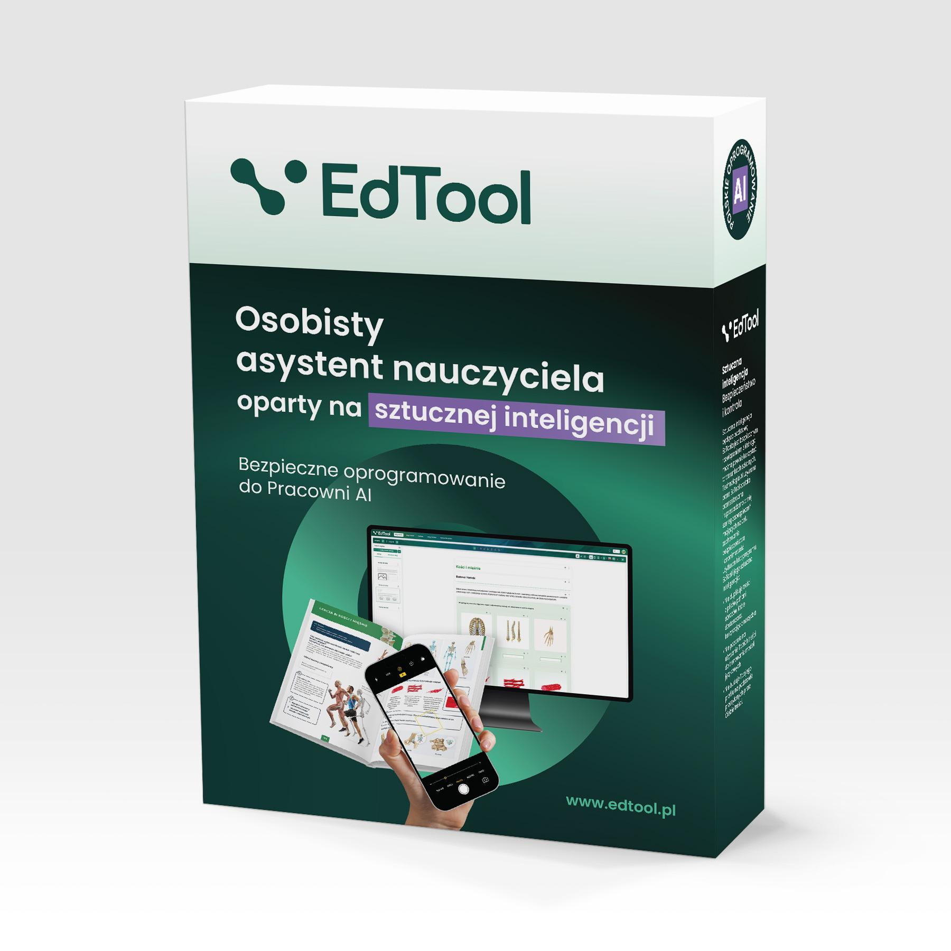 | 23% | 3,983.74 zł | 4,900.00 zł | 1 | 3,983.74 zł | 14,900.00 zł
 |  |  |  |  |  |  |  |  |  | 93,750.00 zł
 |  |  |  |  |  |  |  |  | w tym wkład własny | 18,750.00 zł

